Sheet1
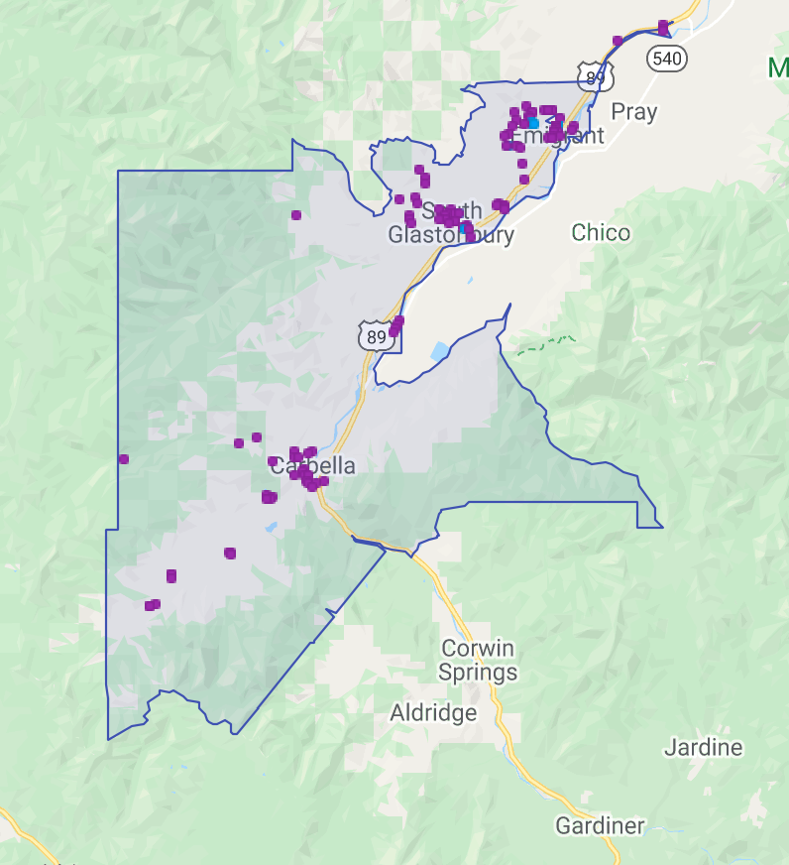
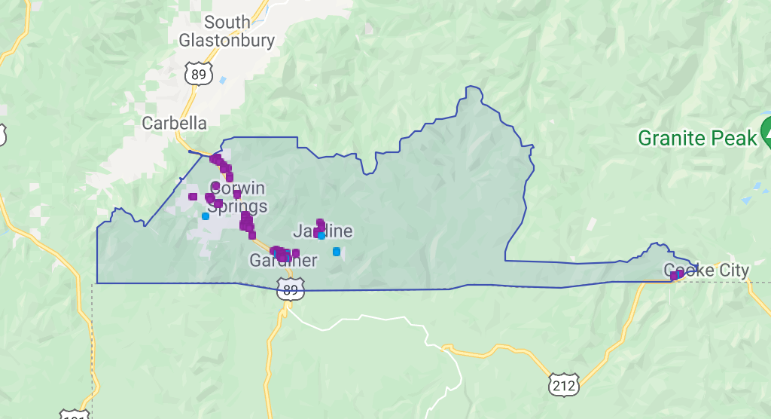
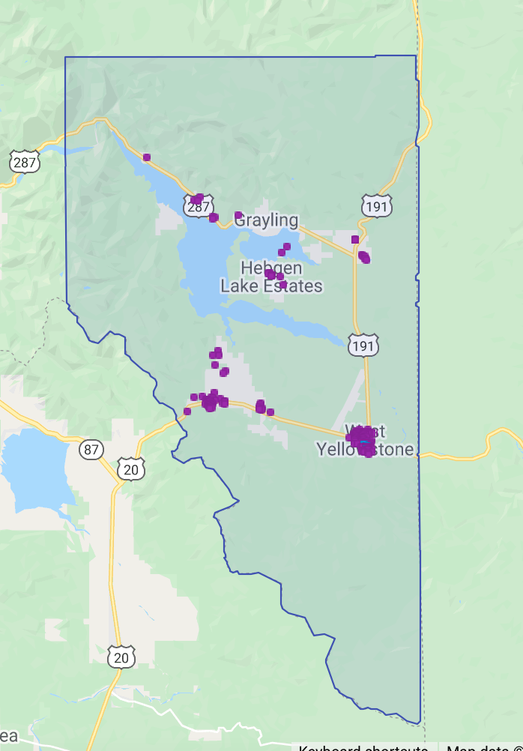
Gardiner |  | Emigrant |  | West Yellowstone
2018 Q4 | 163 | 2018 Q4 | 114 | 412
2019 Q1 | 146 | 2019 Q1 | 106 | 348
2019 Q2 | 208 | 2019 Q2 | 136 | 458
2019 Q3 | 217 | 2019 Q3 | 136 | 451
2019 Q4 | 206 | 2019 Q4 | 116 | 471
2020 Q1 | 169 | 2020 Q1 | 88 | 373
2020 Q2 | 233 | 2020 Q2 | 138 | 452
2020 Q3 | 237 | 2020 Q3 | 139 | 431
2020 Q4 | 205 | 2020 Q4 | 110 | 423
2021 Q1 | 159 | 2021 Q1 | 92 | 400
2021 Q2 | 264 | 2021 Q2 | 142 | 507
2021 Q3 | 279 | 2021 Q3 | 145 | 482
2021 Q4 | 261 | 2021 Q4 | 132 | 507

